关系图
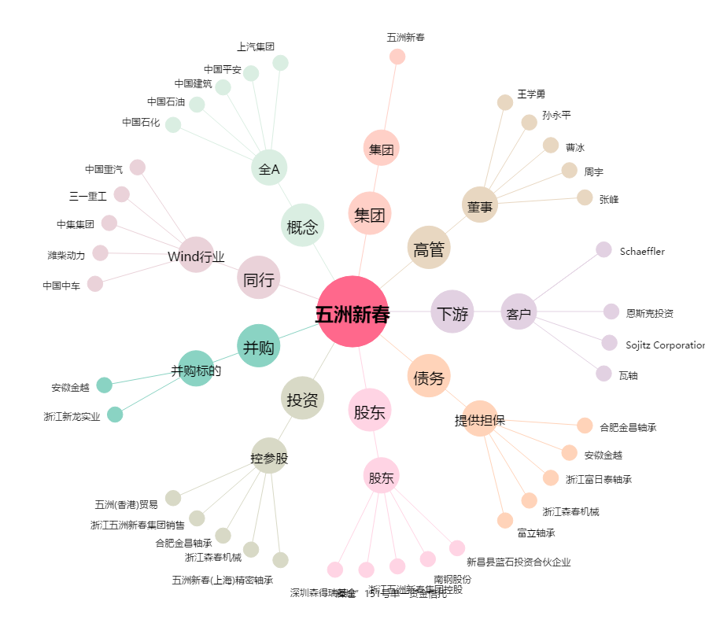
五洲新春[603667.SH] - 关系概览图

